신청서
■ 23년 4월 스터디 신청서

주제 | 데이터 분석 공부
스터디장 | 김세훈 | 지역/반 | 광주/3반
기간 | 2023.04.03 ~ 2023.04.28 (4月)
참석명단 | 광주3반 김세훈 광주3반 박지현 광주3반 홍경환
진행방식 | ■ 온라인 □ 오프라인
스터디 목표 | 자연어 처리, 데이터 분석 모델 적용 후 정확도 향상
활동계획 | 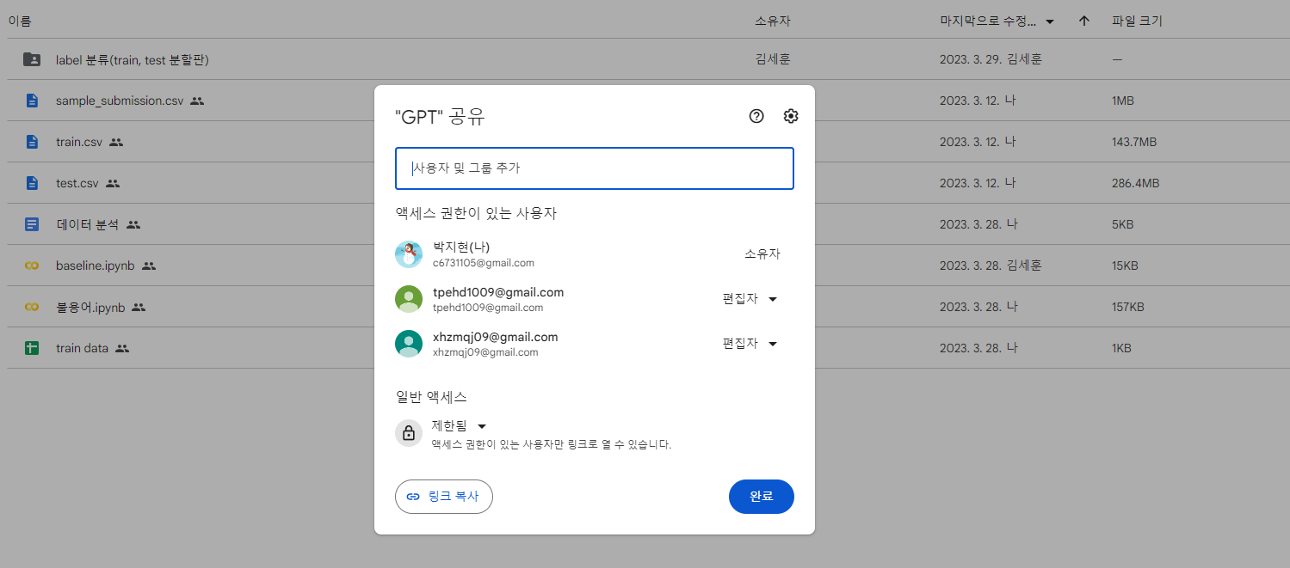 1. 화,목,금 디스코드를 통해 하루에 1시간씩 상황 공유 - 데이터 분석을 파트를 나눠서 동시에 진행 - 상황 공유를 위해 공유 폴더, 공유 파일에 엑셀로 저장 - 최적의 모델 선정 - 모델 선정 후 정확도 업데이트 2. 개별적으로 데이터 분석 공부 - 주에 1번 오프라인으로 만나서 이번주 회고록과 다음주 방향 제시 3. 참고할 만할 사이트 - https://dacon.io/ [데이콘] - https://www.kaggle.com/ [캐글] 4. 공유 드라이브
Webex 신청여부 | □ 신청 ■ 미신청■ (신청 시 사용할 메일주소: )
비고 | #NAME?

